Worksheet
 |  |  |  |  | 8 (812) 565 05 34 |  |  | sales@miniworks.ru
 |  |  |  |  | Санкт-Петербург |  |  | отдел продаж
 |  |  | Адрес |  |  |  |  | Режим работы
 |  |  | Санкт-Петербург, улица Маршала Новикова, 28Е |  |  |  |  | Пн – Пт: с 8:00 до 18:00
30-30ПЧС
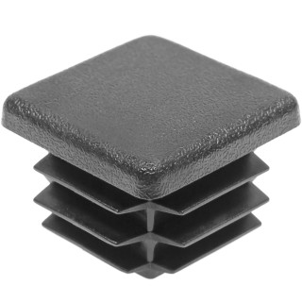 |  | 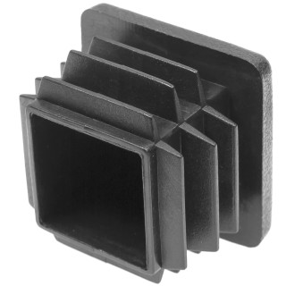 |  | 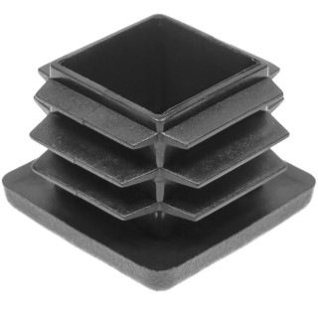 |  | 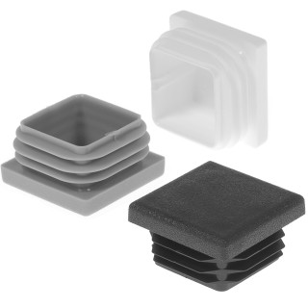
Артикул |  | Цвет |  | от 10000 | от 5000 | от 1000 | от 500 | от 100 | розница | Наличие на 05.09.2026
30-30ПЧС |  | черный |  | 3.50р. | 3.80р. | 4.10р. | 4.90р. | 5.70р. | 8.00р. | 320429
30-30ПБС |  | белый |  | 4.20р. | 4.56р. | 4.92р. | 5.88р. | 6.84р. | 9.60р. | 68045
30-30ПСС |  | серый |  | 4.20р. | 4.56р. | 4.92р. | 5.88р. | 6.84р. | 9.60р. | 129772
30-30ПКС |  | красный |  | 4.20р. | 4.56р. | 4.92р. | 5.88р. | 6.84р. | 9.60р. | —
30-30ПСНС |  | синий |  | 4.20р. | 4.56р. | 4.92р. | 5.88р. | 6.84р. | 9.60р. | —
30-30ПЖС |  | желтый |  | 4.20р. | 4.56р. | 4.92р. | 5.88р. | 6.84р. | 9.60р. | —
30-30ПЗС |  | зеленый |  | 4.20р. | 4.56р. | 4.92р. | 5.88р. | 6.84р. | 9.60р. | —
30-30ПКЧС |  | коричневый |  | 4.20р. | 4.56р. | 4.92р. | 5.88р. | 6.84р. | 9.60р. | —
 | Все цены указаны в рублях и включают в себя НДС. Все цены указаны при условии 100% предоплаты и действительны в течение 5 дней. Все цены указаны при условии самовывоза продукции со склада в г. Санкт-Петербург (для иногородних клиентов доставка до склада ТК в г. Санкт-Петербург бесплатна). Все цены указаны за стандартный цвет для каждого вида изделия (изменение цвета на любой из предлагаемой палитры +20% к стоимости, изменение цвета на любой по системе RAL +50% к стоимости). О возможных сроках поставки заказного товара, необходимо уточнять заранее

